李海涛
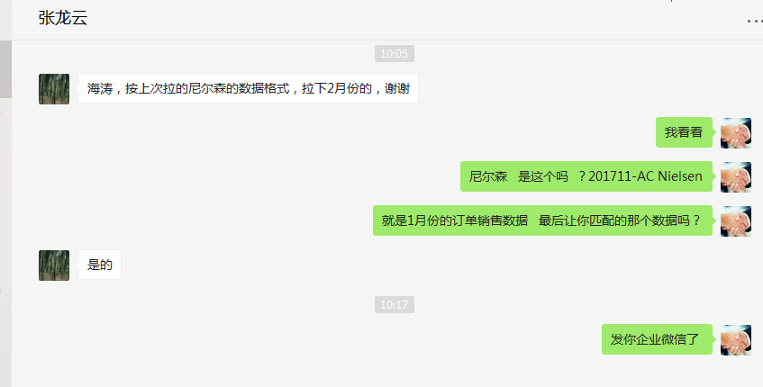
时间 | 问题 | 提出人 | 责任人/分配人 | 问题分类 | 解决状态 | 备注
2018-03-01 | 1、278 供应商代发对账单，采购结算价为0 | 刘丹 | 李海涛 | 问题 | 已处理 | 成本价格必须提前设置，否则生成的订单无法获取到成本
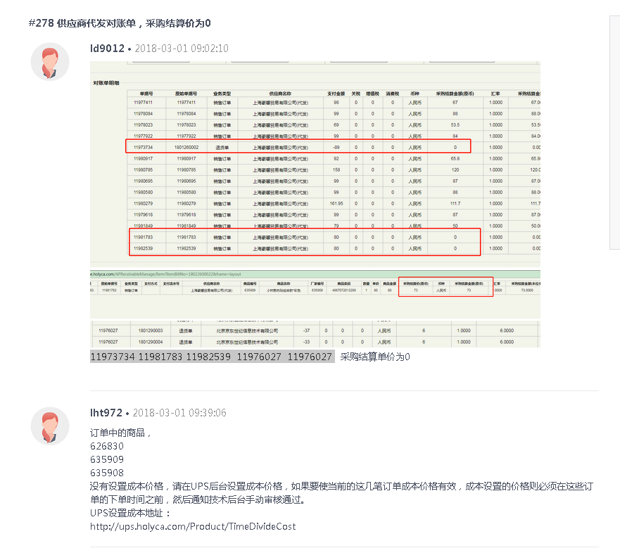

 | 2、历史商品成本审核 | 吕海琴 | 李海涛 | 需求 | 已处理

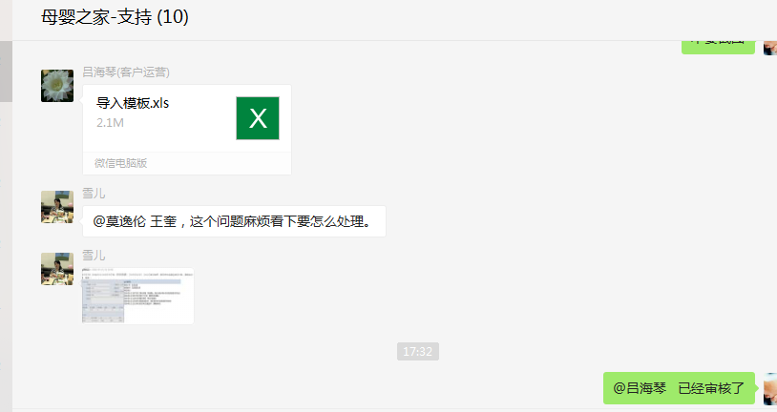

2018-03-02 | 1、按上次拉的尼尔森的数据格式，拉下2月份的 | 张龙云 | 李海涛 | 需求 | 已处理

